メニュー画面
画面仕様書 |  |  | システム名称 |  |  | サブシステム名称 |  |  |  | クラス番号
 |  |  |  |  |  |  |  |  |  | 2B25KS
名称 | 顧客リスト |  | 在庫管理システム |  |  | 顧客管理 |  |  |  | 氏名
 |  |  |  |  |  |  |  |  |  | 中山 葉水
 |  |  |  |  |  |  | 画面詳細
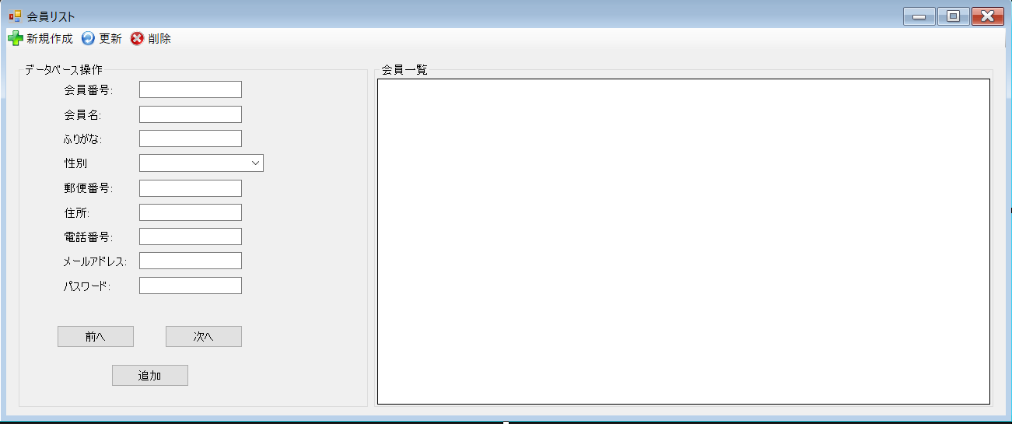
 |  |  |  |  |  |  | フォーム名 |  | MemberListForm

 |  |  |  |  |  |  | 画面サイズ |  | 1303, 483

 |  |  |  |  |  |  | 背景色 |  | 規定値

 |  |  |  |  |  |  | 文字種類 |  | MS ゴシック

 |  |  |  |  |  |  | 文字サイズ |  | 9

 |  |  |  |  |  |  | 文字色 |  | 黒

 | 名称 | 使用コントロール | Caption | 初期値 | 必須入力 | TAB順 | 桁制限 | その他
1 | MemberListForm | Form | 会員リスト |  | 〇
2 | toolStripButtonNew | toolStripButton | 新規作成 |  | 〇
3 | toolStripButtonRefresh | toolStripButton | 更新 |  | 〇
4 | toolStripButtonRemove | toolStripButton | 発注登録 |  | 〇
5 | groupBox1 | groupBox | データベース操作 |  | 〇
6 | lbl1 | lbl | 顧客番号 |  | 〇
7 | lbl2 | lbl | 顧客名 |  | 〇
8 | lbl3 | lbl | ふりがな |  | 〇
9 | lbl4 | lbl | 性別 |  | 〇
10 | lbl5 | lbl | 郵便番号 |  | 〇
11 | lbl6 | lbl | 住所 |  | 〇
12 | lbl7 | lbl | 電話番号 |  | 〇
13 | lbl8 | lbl | メールアドレス |  | 〇
14 | textBox1 | textBox |  |  |  | 1
15 | textBox2 | textBox |  |  |  | 2
16 | textBox3 | textBox |  |  |  | 3
17 | comboBox1 | comboBox |  |  |  | 4
18 | textBox4 | textBox |  |  |  | 5
19 | textBox5 | textBox |  |  |  | 6
20 | textBox6 | textBox |  |  |  | 7
21 | textBox7 | textBox |  |  |  | 8
22 | lbl8 | lbl | パスワード |  | 〇 | 9
23 | textBox8 | textBox |  |  |  | 10
24 | buttonPrevious | button | 前へ |  |  | 11
25 | buttonNext | button | 次へ |  |  | 12
26 | buttonAdd | button | 追加 |  |  | 13
27 | groupBox2 | groupBox | 顧客一覧 |  |  | 14
28 | dataGridView1 | dataGridView |  |  |  | 15
29
30
31
32

